信用交易
融资融券市场交易数据统计(2023-05-19)

标的证券 | 融资融券余额（亿元） | 融资余额（亿元） | 融券余额（亿元） | 融资买入额（亿元） | 融资融券规模变化（亿元） | 融资余额增幅(‰) | 融券余额增幅(%)
统计数据 | 16,163.99 | 15,221.66 | 940.37 | 615.44 | -44.65 | -2.83 | -0.17
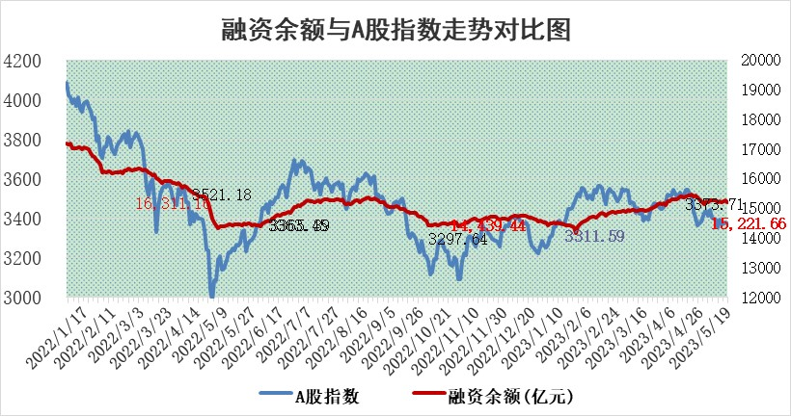

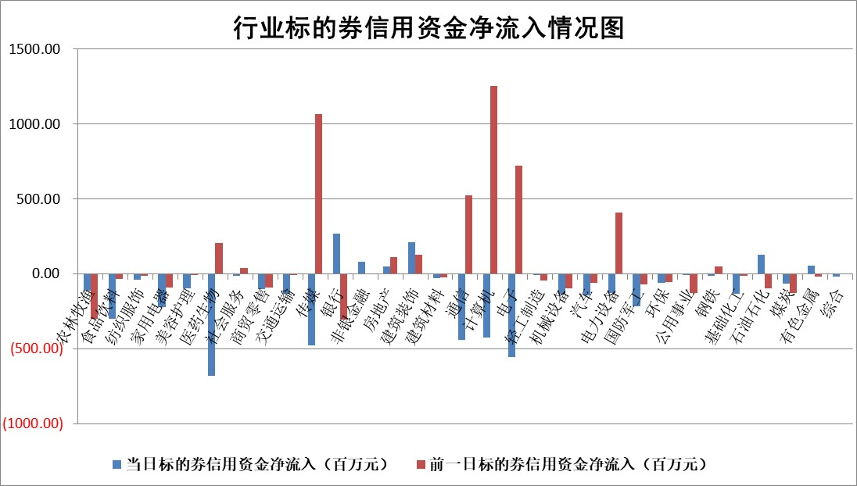

标的基金代码 | 标的基金简称 | 融资余额/市值(%) | 融资余额增幅(%) | 融资买入额/成交金额(%) | （融资余额净增额-融券余额净增额）/市值(‱) | 融券余额降幅(%) | ABS[（融资余额净增额-融券余额净增额）/市值净增额-1](%)
159902 | 华夏中小板ETF | 0.00 | 0.00 | 0.00 | 0.00 | 0.00 | 100.00
159915 | 易方达创业板ETF | 2.29 | 14.59 | 359196.72 | 29.74 | 11.18 | 100.00
159919 | 嘉实沪深300ETF | 4.72 | -2.11 | 0.49 | -8.87 | 20.52 | 40.67
159920 | 华夏恒生ETF | 64.65 | 0.24 | 14.23 | 15.63 | 20.41 | 274.70
159922 | 嘉实中证500ETF | 1.41 | 39.84 | 2348.73 | 43.89 | 0.53 | 2654.65
159925 | 南方沪深300ETF | 0.02 | 0.00 | 0.00 | 0.00 | 0.00 | 100.00
159928 | 消费ETF | 0.88 | -3.41 | 2.10 | -5.94 | -142.65 | 106.34
159934 | 易方达黄金ETF | 376.30 | -0.17 | 35.03 | -65.70 | 0.00 | 56.26
159939 | 全指信息技术ETF | 0.60 | -1.00 | 139.78 | -0.09 | 1.93 | 100.07
159940 | 全指金融地产ETF | 0.15 | -0.34 | 0.01 | -0.05 | 0.00 | 99.97
159995 | 半导体芯片ETF | 2.20 | -6.36 | 263.72 | -15.11 | -0.48 | 107.89
159997 | 天弘中证电子ETF | 1.84 | -1.58 | 1.08 | -3.40 | -1.68 | 102.06
159998 | 天弘中证计算机主题ETF | 0.47 | 16.13 | 0.58 | 6.81 | 0.61 | 111.04
510050 | 华夏上证50ETF | 9.96 | -2.94 | 135.01 | -25.70 | 26.68 | 71.31
510180 | 华安上证180ETF | 0.49 | 0.48 | 0.86 | 0.64 | 23.98 | 101.60
510880 | 华泰柏瑞红利ETF | 0.28 | -6.44 | 0.97 | -1.34 | 18.04 | 99.57
510900 | 易方达恒生H股ETF | 97.47 | -0.01 | 4.50 | -0.89 | 0.00 | 98.99
511010 | 5年期国债ETF | 0.00 | 0.00 | 0.00 | 0.00 | 0.00 | 100.00
511380 | 可转债及可交换债券ETF | 7.13 | -5.01 | 1.92 | -37.59 | 0.00 | 303.93
512000 | 全指证券ETF | 6.73 | 1.24 | 24.10 | 7.91 | -0.77 | 104.12
512010 | 沪深300医药卫生ETF | 3.75 | -3.58 | 37.05 | -9.36 | 27.78 | 124.73
512070 | 沪深300非银ETF | 1.60 | -4.49 | 96.00 | -6.96 | 5.79 | 88.80
512400 | 南方中证申万有色金属ETF | 1.31 | 0.10 | 0.16 | 1.93 | 5.17 | 103.28
512580 | 广发中证环保产业ETF | 0.91 | -2.26 | 0.04 | -1.78 | 0.71 | 97.50
512660 | 国泰中证军工ETF | 2.51 | 1.24 | 6.75 | 3.61 | 1.32 | 107.49
512800 | 华宝中证银行ETF | 14.09 | -0.74 | 2.19 | 8.30 | 38.80 | 105.97
512980 | 广发中证传媒ETF | 0.89 | 0.12 | 334.73 | 0.52 | 1.68 | 100.26
515030 | 华夏中证新能源汽车ETF | 2.16 | -1.35 | 19.13 | -2.59 | 0.54 | 150.22
515050 | 华夏中证5G通信主题ETF | 1.09 | -1.11 | 6.63 | -2.52 | -8.16 | 109.36
515070 | 华夏中证人工智能ETF | 2.29 | 0.68 | 8.46 | -6.43 | -32.86 | 105.93
标的股票比较指标 |  | 融资余额/流通A股市值(%) | 融资余额增幅(%) | 融资买入额/成交金额(%) | （融资余额净增额-融券余额净增额）/流通A股市值(‱) | 融券余额降幅(%) | ABS[（融资余额净增额-融券余额净增额）/流通A股市值净增额-1](%)
前十名标的个股 |  | 仁东控股 | 奥比中光 | 华达科技 | 恒光股份 | 智立方 | 中欣氟材
 |  | 永信至诚 | 微电生理 | 中再资环 | 亨迪药业 | 汉马科技 | 北方华创
 |  | 莱茵生物 | 长光华芯 | 丰林集团 | 奥比中光 | 江龙船艇 | 仕净科技
 |  | 全柴动力 | 澳华内镜 | 广信股份 | 金冠电气 | 三湘印象 | 浩瀚深度
 |  | 海兰信 | 金冠电气 | 恒力石化 | 致远新能 | 山东海化 | 兆威机电
 |  | 大立科技 | 东鹏饮料 | 杭萧钢构 | 鸿博股份 | 明月镜片 | 大宏立
 |  | 数码视讯 | 沪电股份 | 宏华数科 | 中无人机 | 红宝丽 | 宏昌科技
 |  | 万得凯 | 祥明智能 | 博云新材 | 东方锆业 | 波导股份 | 鼎通科技
 |  | 先惠技术 | 宏华数科 | 南山铝业 | 高澜股份 | 交运股份 | 满坤科技
 |  | 司尔特 | 赛为智能 | 淮河能源 | 万胜智能 | 百隆东方 | 广信股份
后十名标的个股 |  | 哈工智能 | 奥浦迈 | 金证股份 | 凯淳股份 | 厦门港务 | 通业科技
 |  | 正邦科技 | 奥雅股份 | 天沃科技 | 恒烁股份 | 长光华芯 | 证通电子
 |  | 美好置业 | 药康生物 | 哈工智能 | 永贵电器 | 光大嘉宝 | 爱博医疗
 |  | 宋都股份 | 美好医疗 | 正邦科技 | 奥雅股份 | 福建水泥 | 永贵电器
 |  | 中天金融 | 福昕软件 | 美好置业 | 江波龙 | 远大智能 | 华兰疫苗
 |  | 华铁股份 | 恒烁股份 | 宋都股份 | 仕净科技 | 金卡智能 | 恒光股份
 |  | 阳光城 | 凯淳股份 | 中天金融 | 永鼎股份 | 润欣科技 | 圣元环保 | ;
 |  | 紫鑫药业 | 科瑞技术 | 华铁股份 | 奥浦迈 | 建工修复 | 隆华科技
 |  | 中国中期 | 仕净科技 | 阳光城 | 景兴纸业 | 百胜智能 | 天音控股
 |  | 世茂股份 | 国茂股份 | 紫鑫药业 | 信邦智能 | 华帝股份 | 金冠电气
说明：1.以上普通交易数据和信用交易数据皆以交易日收盘后数据为基准；2.上述标的证券总数据只计算标的证券市场总数据，不包括从标的证券中调出去标的证券数据，所以与交易所公布的总值略有不同； 3.上述行业采用申万一级行业分类；4.以上标的基金和标的个股中比较的6个指标值中：前5个（从左至右）为正向指标，值越大排名越靠前；第6个为逆向指标，值越小，排名越靠前；5.第6个指标中ABS[]表示求绝对值，其主要用于考量信用资金相对净流入对股价相对净变化的贡献程度；6.数据来源：wind，交易所。

 | 证券代码 | 新增融资余额 | 融资买入额 | 融资买入增幅前10
远大智能 | 002689 | 28175353 | 42268582 | 199%
亚太股份 | 002284 | 21555247 | 34242865 | 82%
赛诺医疗 | 688108 | 72122899 | 101076547 | 78%
湖南发展 | 000722 | 66023557 | 137112987 | 75%
柘中股份 | 002346 | 14584119 | 36845980 | 58%
国城矿业 | 000688 | 24683149 | 48240585 | 54%
兆新股份 | 002256 | 1985058 | 4066269 | 52%
凯美特气 | 002549 | 33806472 | 61340055 | 52%
华昌达 | 300278 | 13474542 | 19303225 | 48%
新华联 | 000620 | 27311937 | 39201759 | 43%

 | 证券代码 | 新增融资余额 | 融资买入额 | 融资买入增幅前10
兔宝宝 | 002043 | 73310337 | 89923983 | 334%
捷昌驱动 | 603583 | 26026415 | 31686727 | 262%
湘财股份 | 600095 | 94196837 | 132280449 | 252%
中谷物流 | 603565 | 49103883 | 60098371 | 234%
中青宝 | 300052 | 24215352 | 31377809 | 98%
顾家家居 | 603816 | 138518545 | 188424210 | 78%
喜临门 | 603008 | 31503289 | 48351944 | 77%
财信发展 | 000838 | 10831830 | 17666790 | 74%
苏州银行 | 002966 | 10578096 | 19143736 | 72%
金诚信 | 603979 | 23858538 | 36098133 | 60%

